Sheet1
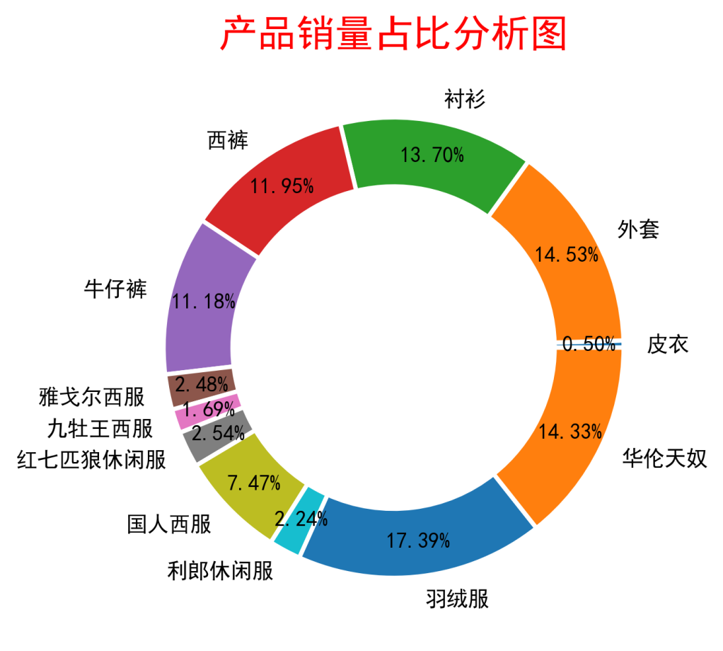
品牌 | 单价 | 数量 | 销售额
皮衣 | 988.00 | 25 | 24,700.00
外套 | 890.00 | 733 | 652,370.00
衬衫 | 360.00 | 691 | 248,760.00
西裤 | 450.00 | 603 | 271,350.00
牛仔裤 | 230.00 | 564 | 129,720.00
雅戈尔西服 | 1,080.00 | 125 | 135,000.00
九牡王西服 | 1,350.00 | 85 | 114,750.00
红七匹狼休闲服 | 680.00 | 128 | 87,040.00
国人西服 | 780.00 | 377 | 294,060.00
利郎休闲服 | 980.00 | 113 | 110,740.00
羽绒服 | 999.00 | 877 | 876,123.00
华伦天奴 | 1,120.00 | 723 | 809,760.00

